ejercicio 1
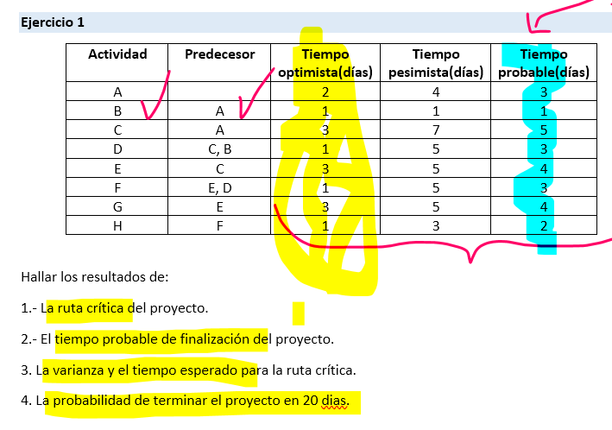
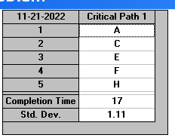
a) | La ruta critica del proyecto está formada por las tareas:
 |  | A, C, E, F y H

b)

El proyecto tendrá un tiempo estimado de terminación de 17 días.

c)
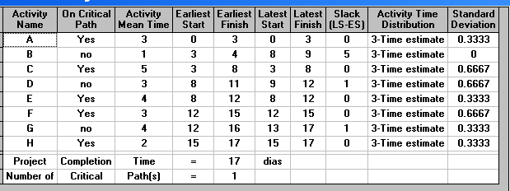
 |  |  |  | Actividades | Tiempo en dias | Desviacion estandar | Varianza
 |  |  |  | A | 3 | 0.3333 | REDONDEAR(Q19^2;4)
 |  |  |  | C | 5 | 0.6667 | 0.4445
 |  |  |  | E | 4 | 0.3333 | 0.1111
 |  |  |  | F | 3 | 0.6667 | 0.4445
 |  |  |  | H | 2 | 0.3333 | 0.1111

 |  |  |  | Las actividades de la ruta critica necesitan un tiempo probable de 3, 5, 4, 3 y 2 dias respectivamente para cada una. Por otra parte la varianza de estas tareas es de: para las tareas A, E y H se usa una varianza de 0,1111 y para las tareas C y F se emplea una varianza de 0,4445

d)

 |  |  | La probabilidad de terminar el proyecto en 20 días es de: 99,67%

ejercicio 6
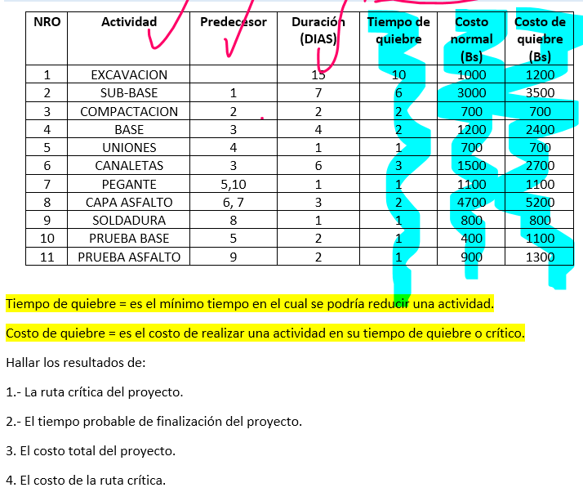

1. EL PROYECTO TIENE DOS RUTAS CRITICAS, LAS CUALES SE DESGLOZAN A CONTINUACIÓN: |  |  |  |  | 2. Tiempo de terminacion del proyecto
 |  |  | .
La primera ruta critica esta formada por las tareas |  |  | la segunda ruta critica está formada por las tareas
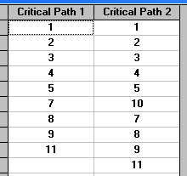

 |  | Excavacion |  | Excavacion | El proyecto demorará en ser ejecutado 1 mes, 1 semana y 3 dias
 |  | Sub-base |  | Sub-base
 |  | Compactacion |  | Compactacion
 |  | Base |  | Base |  | 1mes
 |  | Uniones |  | Uniones
 |  | Pegante |  | Prueba base
 |  | Capa asfalto |  | Pegante
 |  | Soldadura |  | Capa asfalto
 |  | Prueba asfalto |  | Soldadura
 |  |  |  | Prueba asfalto

3. | El proyecto tiene costo total de: 16000 Bs

4. | El costo de la ruta critica es de 14500 Bs

5.-
.- ¿Cuáles son las tareas al 100% despues de 20 dias transcurridos?

La tarea completada es la tarea 1= excavacion

